risposte
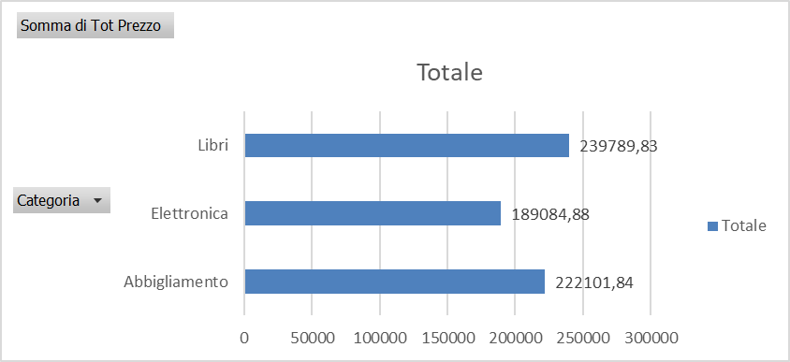
1 Domanda
-0.26170652052 | Somma di Tot Prezzo
0.78272664923 | 222101.84
-0.0073747747302 | 189084.88
0.0021035311303 | 239789.83
-0.11988874036 | 650976.55
-0.48196983726
1.3129974024
-0.19206795834
0.021355914333
-0.044208247776
0.098339939051

Status Consegne
2 domanda
Consegna Riuscita | In Consegna | tot Consegne
2435 | 2565 | 5000

dal file transazioni
consegna riusciuta | In consegna
244 | 256

Corriere Express | Posta Prioritaria | tot Consegne
274

Variazioni Vendite
Risposta n 4
gen | 50931.558467 | 0
feb | 37602.437516 | -26.17%
mar | 67034.867437 | 78.27%
apr | 66540.50039 | -0.74%
mag | 66680.470404 | 0.21%
giu | 58686.232801 | -11.99%
lug | 30401.238729 | -48.20%
ago | 70317.986208 | 131.30%
set | 56812.154162 | -19.21%
ott | 58025.42966 | 2.14%
nov | 55460.227088 | -4.42%
dic | 60914.182439 | 9.83%

Risposta 3
Totale Speso
ClienteID | Somma di Totale Transazione
Cliente 3875 | 6310.96
Cliente 4114 | 4994.77
Cliente 3751 | 4924.05
Cliente 3350 | 4691.85
Cliente 1215 | 4560.23
Cliente 217 | 4518.22
Cliente 3830 | 4422.09
Cliente 1402 | 4382.68
Cliente 3231 | 4303.83
Cliente 4480 | 4286.46
Cliente 4481 | 4048.08
Cliente 4355 | 4038.54
Cliente 4238 | 3981.09
Cliente 853 | 3951.71
Cliente 2771 | 3935.55
Cliente 45 | 3915.81
Cliente 4949 | 3904.95
Cliente 1363 | 3895.98
Cliente 2608 | 3891.04
Cliente 478 | 3866.71

Risposta 5

Distribuzione Vendite
Distribuzione Vendite
Mese | Abbigliamento | Elettronica | Libri
Gennaio | 14707.05 | 7958.68 | 28265.83
Febbraio | 14138.73 | 9766.89 | 13696.82
Marzo | 24082.03 | 14518.13 | 28434.71
Aprile | 27039.26 | 21327.80 | 18173.44
Maggio | 23309.09 | 20645.96 | 22725.42
Giugno | 16123.60 | 26899.15 | 15663.48
Luglio | 9010.85 | 6454.69 | 14935.70
Agosto | 25438.50 | 27704.82 | 17174.67
Settembre | 16034.04 | 18763.20 | 22014.91
Ottobre | 18657.88 | 12006.30 | 27361.25
Novembre | 14839.49 | 18403.41 | 22217.32
Dicembre | 28391.52 | 13607.52 | 18915.14

Risposta 6

Mese | Tot Acquisti
gen | 50931.558467
feb | 37602.437516
mar | 67034.867437
apr | 66540.50039
mag | 66680.470404
giu | 58686.232801
lug | 30401.238729
ago | 70317.986208
set | 56812.154162
ott | 58025.42966
nov | 55460.227088
dic | 60914.182439

% Metodo di spedizione
Risposta 8

Metodo Spedizione | Conteggio di MetodoSpedizione
Corriere Express | 54.80%
Posta Prioritaria | 45.20%
Totale complessivo | 500

 | Totale
0 | 1669
1 | 1694
2 | 1671
3 | 1682
4 | 1633
5 | 1651
Etichette di riga | Conteggio di Rating
0 | 1669
1 | 1694
2 | 1671
3 | 1682
4 | 1633
5 | 1651
Totale complessivo | 10000

ClienteID | Media di Rating
Abbigliamento | 2.4982238011
Elettronica | 2.4895646989
Libri | 2.472298745

